1989芜湖长江大桥沥青路面
 |  | 合作工程款支付证书 |  |  |  |  | CDX201510
工程名称 |  | 芜湖长江大桥沥青混凝土路面日常养护（年度小修） |  |  |  | 合作单位 |  | 王冬汉13855369629
合同金额 |  | 1,284,292.00 | （2015-8-7中标） |  |  | ERP编号 |  | 1989
投保金说明、履保金说明、招投标费用说明
 |  |  |  |  |  |  |  |  | 285.68
次数 | 工程款到账时间 | 到账金额（元） | 扣管理费 | 代扣税金（2%） |  | 代扣其它款 |  | 实际支付金额(元) | 10000
1 | 2015-12-09 | 187,755.19 | 30,000.00 | 企 | 3,755.10 | 印 | 56.30 | 152,943.79 | 500 | 个1%
 |  |  | 2015年年费 |  |  |  | 1,000.00 |  | 10785.68
 |  |  | 注：2015.09.22约谈公司负责人，朱总出场费1000
2 | 2016-02-05 | 162,805.65 |  | 2015年年费内 | 3,256.11 |  | 500.00 | 159,049.54
 |  |  |  |  |  | 外经证
 | 本次
3 | 2016-04-25 | 90,376.06 |  | 2015年年费内 |  | 成本发票已提供 |  | 90,376.06

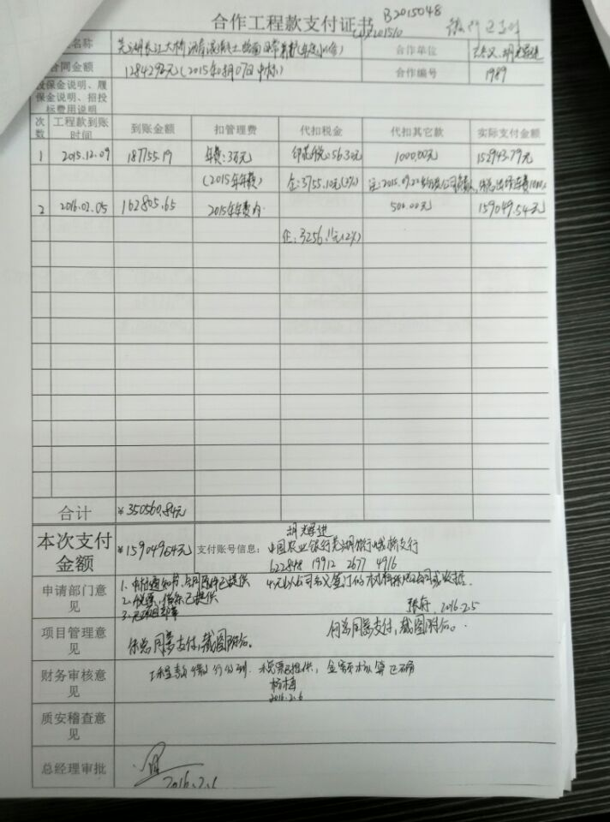
 |  |  |  |  |  |  |  |  |  | 1.中标通知书、合同、税票、借条原件提供否？

 |  |  |  |  |  |  |  |  |  | 2、有无项目章？
 |  |  |  |  |  |  |  |  |  | 3、有无以公司名义签定的材料采购合同及收据？
 |  |  |  |  |  |  |  |  | 注意四舍五入。 | 4、有无外经证？。

合计 |  | 440,936.90 |  |  |  |  |  | 402,369.38 |  | 退还提前收取的管理费（NO.8）115107.38元
本次支付 金额 |  | ¥90,376.06 | 支付账号 | 胡辉进 中国农业银行芜湖分行峨桥支行
 |  |  | 信 息： | 6228 4819 9122 6774 916
申请部门 意见 |  | 1、中标通知书、合同原件已提供； 2 、本次借条原件、工程款税票、成本发票已提供。 |  |  |  |  |  |  | 合同、中标通知书和借条的原件都在庐江。(安文件志、钱会计) | 1.中标通知书、合同原件已提供（安文志）；2.借条、税票原件已提供（钱玉荣）；3、无项目章 4、无以公司名义签定的材料采购合同及收据。5、有外经证？。（此项目外经证已交***）
项目管理 意见 |  | 何总、朱总已同意支付（附表背面截图）。 |  |  |  |  |  |  | 何总、朱总已同意支付（附表背面截图）。 |  | 材料齐全（见第11次付款证书）。
财务审核 意见
质安稽查 意见
总经理审批

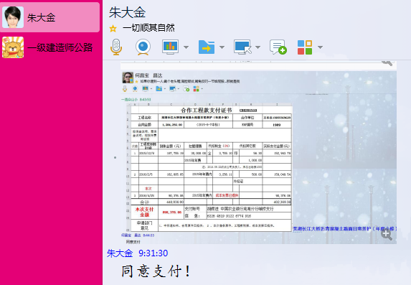

1989 芜湖长江大桥沥青路面 (2)
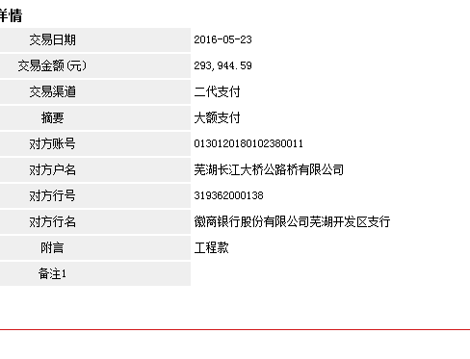
 |  | 合作工程款支付证书 |  |  |  |  | CDX201510
工程名称 |  | 芜湖长江大桥沥青混凝土路面日常养护（年度小修） |  |  |  | 合作单位 |  | 王冬汉13855369629
合同金额 |  | 1,284,292.00 | （2015-8-7中标） |  |  | ERP编号 |  | 1989
投保金说明、履保金说明、招投标费用说明

次数 | 工程款到账时间 | 到账金额（元） | 扣管理费 | 代扣税金（2%） |  | 代扣其它款 |  | 实际支付金额(元)
1 | 2015-12-09 | 187,755.19 | 30,000.00 | 企 | 3,755.10 | 印 | 56.30 | 152,943.79
 |  |  | 2015年年费 |  |  |  | 1,000.00
 |  |  | 注：2015.09.22约谈公司负责人，朱总出场费1000
2 | 2016-02-05 | 162,805.65 |  | 2015年年费内 | 3,256.11 | 外经证 | 500.00 | 159,049.54

3 | 2016-04-25 | 90,376.06 |  | 2015年年费内 |  | 成本发票已提供 |  | 90,376.06

 | 本 次
4 | 2016-05-23 | 293,944.59 |  | 2015年年费内 |  | 成本发票已提供 |  | 293,944.59 |  | 1.中标通知书、合同、税票、借条原件提供否？

 |  |  |  |  |  |  |  |  |  | 2、有无项目章？
 |  |  |  |  |  |  |  |  |  | 3、有无以公司名义签定的材料采购合同及收据？
 |  |  |  |  |  |  |  |  | 注意四舍五入。 | 4、有无外经证？。

合计 |  | 734,881.49 |  |  |  |  |  | 696,313.97 |  | 退还提前收取的管理费（NO.8）115107.38元
本次支付 金额 |  | 293,944.59 | 支付账号 | 胡辉进 中国农业银行芜湖分行峨桥支行
 |  |  | 信 息： | 6228 4819 9122 6774 916
申请部门 意见 |  | 1、中标通知书、合同原件已提供； 2 、本次借条原件、工程款税票、成本发票已提供。 |  |  |  |  |  |  | 合同、中标通知书和借条的原件都在庐江。(安文件志、钱会计) | 1.中标通知书、合同原件已提供（安文志）；2.借条、税票原件已提供（钱玉荣）；3、无项目章 4、无以公司名义签定的材料采购合同及收据。5、有外经证？。（此项目外经证已交***）
项目管理 意见 |  | 何总、朱总已同意支付（附表背面截图）。 |  |  |  |  |  |  | 何总、朱总已同意支付（附表背面截图）。 |  | 材料齐全（见第11次付款证书）。
财务审核 意见
质安稽查 意见
总经理审批

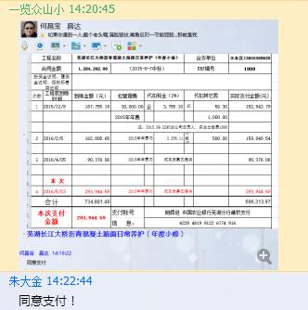

1989 芜湖长江大桥沥青路面 (3)
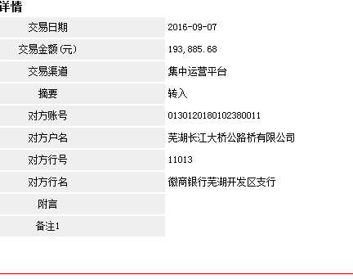
 |  | 合作工程款支付证书 |  |  |  |  | CDX201510
工程名称 |  | 芜湖长江大桥沥青混凝土路面日常养护（年度小修） |  |  |  | 合作单位 |  | 王冬汉13855369629
合同金额 |  | 1,284,292.00 | （2015-8-7中标） |  |  | ERP编号 |  | 1989
投保金说明、履保金说明、招投标费用说明

次数 | 工程款到账时间 | 到账金额（元） | 扣管理费 | 代扣税金（2%） |  | 代扣其它款 |  | 实际支付金额(元)
1 | 2015-12-09 | 187,755.19 | 30,000.00 | 企 | 3,755.10 | 印 | 56.30 | 152,943.79
 |  |  | 2015年年费 |  |  |  | 1,000.00
 |  |  | 注：2015.09.22约谈公司负责人，朱总出场费1000
2 | 2016-02-05 | 162,805.65 |  | 2015年年费内 | 3,256.11 | 外经证 | 500.00 | 159,049.54

3 | 2016-04-25 | 90,376.06 |  | 2015年年费内 |  | 成本发票已提供 |  | 90,376.06

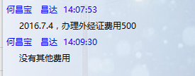
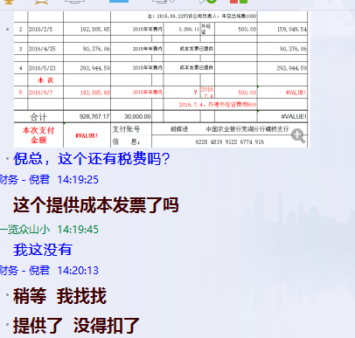
4 | 2016-05-23 | 293,944.59 |  | 2015年年费内 |  | 成本发票已提供 |  | 293,944.59 |  | 1.中标通知书、合同、税票、借条原件提供否？
 | 本 次
5 | 2016-09-07 | 193,885.68 |  |  |  | 2016.7.4外经证费用500 | 500.00 | 193,385.68 |  | 2、有无项目章？

 |  |  |  |  |  |  |  |  |  | 3、有无以公司名义签定的材料采购合同及收据？
 |  |  |  |  |  |  |  |  | 注意四舍五入。 | 4、有无外经证？。

合计 |  | 928,767.17 | 30,000.00 |  |  |  |  | 889,699.65 | 0.72317445721 | 退还提前收取的管理费（NO.8）115107.38元
本次支付 金额 |  | 193,385.68 | 支付账号 | 胡辉进 中国农业银行芜湖分行峨桥支行
 |  |  | 信 息： | 6228 4819 9122 6774 916
申请部门 意见 |  | 1、中标通知书、合同原件已提供（合订）； 2 、本次借条已提供。 |  |  |  |  |  |  | 合同、中标通知书和借条的原件都在庐江。(安文件志、钱会计) | 1.中标通知书、合同原件已提供（安文志）；2.借条、税票原件已提供（钱玉荣）；3、无项目章 4、无以公司名义签定的材料采购合同及收据。5、有外经证？。（此项目外经证已交***）
项目管理 意见 |  | 何总、朱总已同意支付（附表背面截图）。 |  |  |  |  |  |  | 何总、朱总已同意支付（附表背面截图）。 |  | 材料齐全（见第11次付款证书）。
财务审核 意见
质安稽查 意见
总经理审批

1989 芜湖长江大桥沥青路面 (4)
 |  | 工程款支付证书 |  |  |  |  | CDX201510
工程名称 |  | 芜湖长江大桥沥青混凝土路面日常养护（年度小修） |  |  |  | 合作单位 |  | 王冬汉13855369629
合同金额 |  | 1,284,292.00 | （2015-8-7中标） |  |  | ERP编号 |  | 1989
投保金说明、履保金说明、招投标费用说明

次数 | 工程款到账时间 | 到账金额（元） | 扣管理费 | 代扣税金（2%） |  | 代扣其它款 |  | 实际支付金额(元)
1 | 2015-12-09 | 187,755.19 | 30,000.00 | 企 | 3,755.10 | 印 | 56.30 | 152,943.79
 |  |  | 2015年年费 |  |  |  | 1,000.00
 |  |  | 注：2015.09.22约谈公司负责人，朱总出场费1000
2 | 2016-02-05 | 162,805.65 |  | 2015年年费内 | 3,256.11 | 外经证 | 500.00 | 159,049.54

3 | 2016-04-25 | 90,376.06 |  | 2015年年费内 |  | 成本发票已提供 |  | 90,376.06

4 | 2016-05-23 | 293,944.59 |  | 2015年年费内 |  | 成本发票已提供 |  | 293,944.59

5 | 2016-09-07 | 193,885.68 |  |  |  | 2016.7.4外经证费用500 | 500.00 | 193,385.68
 | 本 次
6 | 2016-11-14 | 264,395.49 |  |  | 0.00 |  | 500.00 | 263,895.49
 |  |  |  |  |  |  | 2016.10.14办理外经证费用500

合计 |  | 1,193,162.66 | 30,000.00 |  |  |  |  | 1,153,595.14
本次支付 金额 |  | 263,895.49 | 支付账号 | 胡辉进 中国农业银行芜湖分行峨桥支行
 |  |  | 信 息： | 6228 4819 9122 6774 916
申请部门 意见 |  | 1、中标通知书、合同原件已提供（合订）； 2 、本次借条已提供。
项目管理 意见 |  | 何总、朱总已同意支付（附表背面截图）。
财务审核 意见
质安稽查 意见
总经理审批

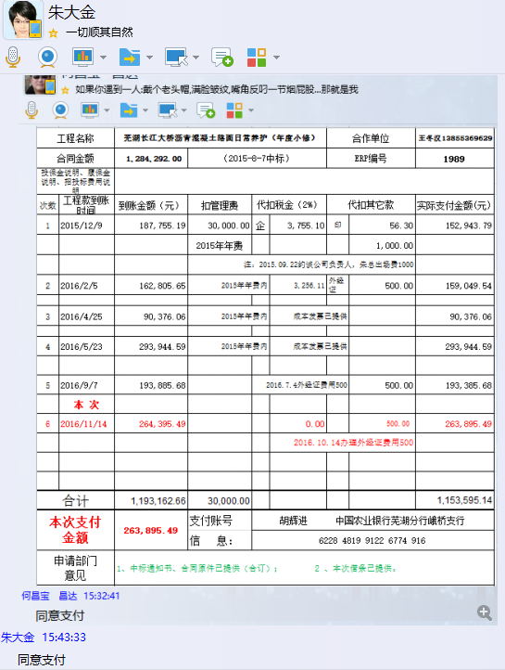

1989 芜湖长江大桥沥青路面 (5)
 |  | 工程款支付证书 |  |  |  |  | CDX201510
工程名称 |  | 芜湖长江大桥沥青混凝土路面日常养护（年度小修） |  |  |  | 合作单位 |  | 王冬汉13855369629
合同金额 |  | 1284292（1234053.51） | （2015-8-7中标） |  |  | ERP编号 |  | 1989
次数 | 工程款到账时间 | 到账金额（元） | 扣管理费 | 代扣税金（2%） |  | 代扣其它款 |  | 实际支付金额(元)
1 | 2015-12-09 | 187,755.19 | 30,000.00 | 企 | 3,755.10 | 印 | 56.30 | 152,943.79
 |  |  | 2015年年费 |  |  |  | 1,000.00
 |  |  | 注：2015.09.22约谈公司负责人，朱总出场费1000
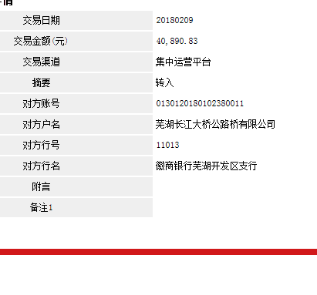
2 | 2016-02-05 | 162,805.65 |  | 2015年年费内 | 3,256.11 | 外经证 | 500.00 | 159,049.54

3 | 2016-04-25 | 90,376.06 |  | 2015年年费内 |  | 成本发票已提供 |  | 90,376.06

4 | 2016-05-23 | 293,944.59 |  | 2015年年费内 |  | 成本发票已提供 |  | 293,944.59

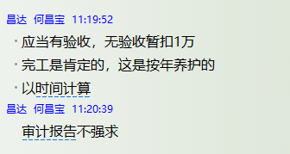
5 | 2016-09-07 | 193,885.68 |  |  |  | 2016.7.4外经证费用500 | 500.00 | 193,385.68

6 | 2016-11-14 | 264,395.49 |  | 2015年年费内 | 0.00 |  | 500.00 | 263,895.49
 |  |  |  |  |  |  | 2016.10.14办理外经证费用500
 | 本 次
7 | 2018-02-09 | 40,890.83 |  | 2015年年费内 | 0.00 |  | 10,000.00 | 30,890.83
 |  |  |  |  |  |  | 无验收暂扣1万元
合计 |  | 1,234,053.49 | 30,000.00 | - | 7,011.22 | - | 12,556.30 | 1,184,485.97
本次支付 金额 |  | 30,890.83 | 支付账号 | 胡辉进 中国农业银行芜湖分行峨桥支行
 |  |  | 信 息： | 6228 4819 9122 6774 916
申请部门 意见 |  | 1、中标通知书、合同、审计报告原件已提供（合订）；
项目管理 意见 |  | 何总、朱总已同意支付（附表背面截图）。
财务审核 意见
质安稽查 意见
总经理审批 |  |  |  |  | 董事长审批

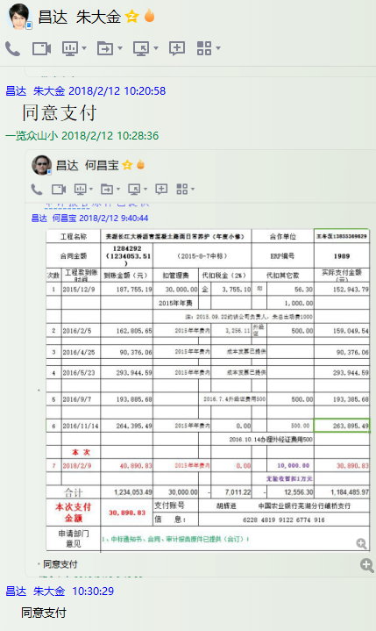

1989 芜湖长江大桥沥青路面 (6)
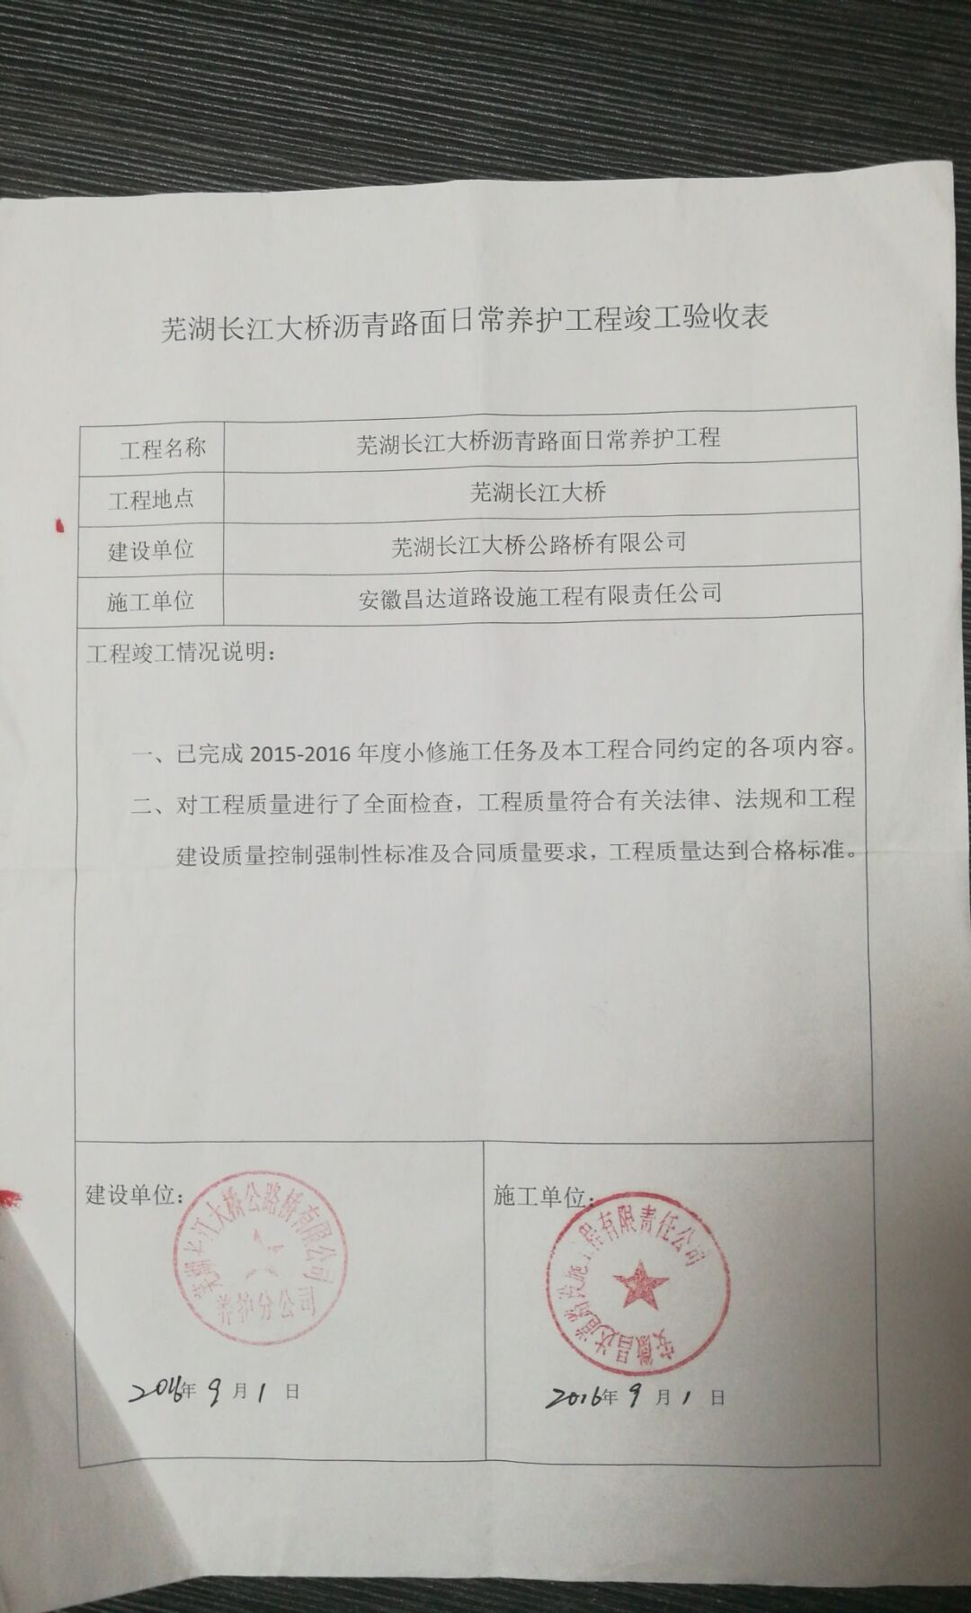
 |  | 工程款支付证书 |  |  |  |  | CDX201510
工程名称 |  | 芜湖长江大桥沥青混凝土路面日常养护（年度小修） |  |  |  | 合作单位 |  | 王冬汉13855369629
合同金额 |  | 1284292（1234053.51） | （2015-8-7中标） |  |  | ERP编号 |  | 1989
次数 | 工程款到账时间 | 到账金额（元） | 扣管理费 | 代扣税金（2%） |  | 代扣其它款 |  | 实际支付金额(元)
1 | 2015-12-09 | 187,755.19 | 30,000.00 | 企 | 3,755.10 | 印 | 56.30 | 152,943.79
 |  |  | 2015年年费 |  |  |  | 1,000.00
 |  |  | 注：2015.09.22约谈公司负责人，朱总出场费1000
2 | 2016-02-05 | 162,805.65 |  | 2015年年费内 | 3,256.11 | 外经证 | 500.00 | 159,049.54

3 | 2016-04-25 | 90,376.06 |  | 2015年年费内 |  | 成本发票已提供 |  | 90,376.06

4 | 2016-05-23 | 293,944.59 |  | 2015年年费内 |  | 成本发票已提供 |  | 293,944.59

5 | 2016-09-07 | 193,885.68 |  |  |  | 2016.7.4外经证费用500 | 500.00 | 193,385.68

6 | 2016-11-14 | 264,395.49 |  | 2015年年费内 | 0.00 |  | 500.00 | 263,895.49 | 本 次
 |  |  |  |  |  |  | 2016.10.14办理外经证费用500

7 | 2018-02-09 | 40,890.83 |  | 2015年年费内 | 0.00 |  | 10,000.00 | 30,890.83
 |  |  |  |  |  |  | 无验收暂扣1万元
8 | 本 次 竣工验收表已供，申请支付上次暂扣的1万元； |  |  |  |  |  | -10,000.00 | 10,000.00

合计 |  | 1,234,053.49 | 30,000.00 | - | 7,011.22 | - | 12,556.30 | 1,184,485.97
本次支付 金额 |  | 10,000.00 | 支付账号 | 胡辉进 中国农业银行芜湖分行峨桥支行
 |  |  | 信 息： | 6228 4819 9122 6774 916
申请部门 意见 |  | 1、中标通知书、合同、竣工验收表、审计报告原件已提供（合订）；
项目管理 意见 |  | 何总、朱总已同意支付（附表背面截图）。
财务审核 意见
质安稽查 意见
总经理审批 |  |  |  |  | 董事长审批

